還元10ｗ
 |  |  |  |  |  |  |  |  |  |  |  |  |  |  |  | 福島県県中保健福祉事務所
平成２９年第10週 県中保健福祉事務所感染症レター (H29.3.6～H30.3.12)

 |  |  | 福島県 |  | 県中地域 |  |  |  | 岩瀬地区 |  |  |  | 石川地区 |  |  |  | 田村地区
 |  |  | 第10週 | 第9週 | 第10週 |  | 第9週 |  | 第10週 |  | 第9週 |  | 第10週 |  | 第9週 |  | 第10週 |  | 第9週
 |  |  | 感染症動向 | 感染症動向 | 感染症動向 | 学校欠席者情報 | 感染症動向 | 学校欠席者情報 | 感染症動向 | 学校欠席者情報 | 感染症動向 | 学校欠席者情報 | 感染症動向 | 学校欠席者情報 | 感染症動向 | 学校欠席者情報 | 感染症動向 | 学校欠席者情報 | 感染症動向 | 学校欠席者情報
 | インフルエンザ |  | 1595 | 1482 | 149 | 189 | 151 | 262 | 70 | 102 | 72 | 88 | 1 | 27 | 2 | 27 | 78 | 60 | 77 | 147
 | 咽頭結膜熱 |  | 21 | 6 | 2 | 1 | 1 | 0 | 0 | 0 | 0 | 0 | 0 | 0 | 0 | 0 | 2 | 1 | 1 | 0
 | A群溶血性レンサ球菌咽頭炎 |  | 102 | 123 | 12 | 0 | 8 | 0 | 6 | 0 | 6 | 0 | 0 | 0 | 0 | 0 | 6 | 0 | 2 | 0
 | 感染性胃腸炎 |  | 191 | 213 | 42 | 31 | 61 | 24 | 34 | 3 | 43 | 12 | 0 | 15 | 0 | 5 | 8 | 13 | 18 | 7
 | 水痘 |  | 22 | 18 | 4 | 5 | 2 | 5 | 2 | 3 | 2 | 5 | 0 | 2 | 0 | 0 | 2 | 0 | 0 | 0
 | 手足口病 |  | 0 | 0 | 0 | 0 | 0 | 0 | 0 | 0 | 0 | 0 | 0 | 0 | 0 | 0 | 0 | 0 | 0 | 0
 | 伝染性紅斑 |  | 14 | 8 | 3 | 0 | 4 | 1 | 1 | 0 | 1 | 0 | 0 | 0 | 0 | 1 | 2 | 0 | 3 | 0
 | 突発性発疹 |  | 27 | 30 | 6 | 0 | 4 | 0 | 6 | 0 | 2 | 0 | 0 | 0 | 0 | 0 | 0 | 0 | 2 | 0
 | 百日咳 |  | 0 | 0 | 0 | 0 | 0 | 0 | 0 | 0 | 0 | 0 | 0 | 0 | 0 | 0 | 0 | 0 | 0 | 0
 | ヘルパンギーナ |  | 1 | 0 | 0 | 0 | 0 | 0 | 0 | 0 | 0 | 0 | 0 | 0 | 0 | 0 | 0 | 0 | 0 | 0
 | 流行性耳下腺炎 |  | 10 | 9 | 0 | 2 | 0 | 0 | 0 | 0 | 0 | 0 | 0 | 0 | 0 | 0 | 1 | 2 | 0 | 0
 | RSウイルス感染症 |  | 10 | 19 | 0 | 0 | 4 | 1 | 0 | 0 | 4 | 1 | 0 | 0 | 0 | 0 | 0 | 0 | 0 | 0
 | 急性出血性結膜炎 |  | 0 | 0 | 0 | 0 | 0 | 0 | 0 | 0 | 0 | 0 |  | 0 |  | 0 |  | 0 |  | 0
 | 流行性角結膜炎 |  | 9 | 12 | 1 | 1 | 0 | 0 | 1 | 0 | 0 | 0 |  | 0 |  | 0 |  | 1 |  | 0
 | 【感染症発生動向調査】 ※定点医療機関からの情報をもとに集計 【学校欠席者情報】 ※保育園、幼稚園、小中学校、高等学校の欠席者情報です。
 | 県中地区の状況
 | ＜インフルエンザが流行しています。＞ 県・県中地域ともにインフルエンザが流行しています。 型別に見るとインフルエンザＢ型が増えています。 インフルエンザの予防には、石けんと流水による手洗いが重要です。こまめな手洗いを心掛けましょう。また、人混み等への外出を避け、咳がでている場合にはマスクを着用するようにしましょう。乾燥しやすい室内では加湿器等を使って適切な湿度（50～60％）を保つことも効果的です。 咳や発熱等の症状がある場合には、早めに医療機関を受診し､早期発見・早期治療に努めて下さい。

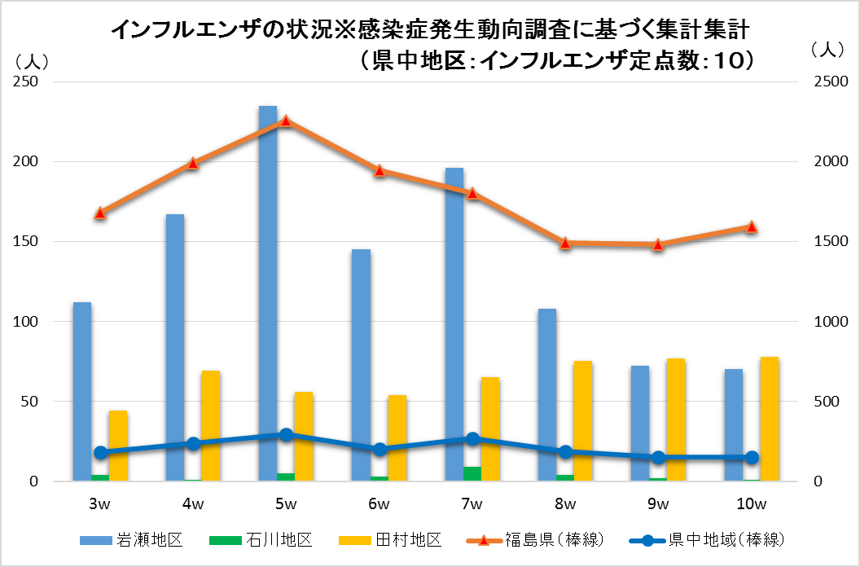

 |  | ※ 縦軸は、右が県と県中地域のデ－タの単位、左が岩瀬、田村、石川の単位
《トピックス 【梅毒について】
県内における梅毒患者が急増しています。梅毒は梅毒トレポネーマの感染によって生じる性感染症であり、主に性交渉の際に皮膚や粘膜を通して感染が広がり、発症すると硬性下疳（外陰部などの潰瘍）、リンパ節の腫れ、発疹などの症状があらわれます。病気が進行すると、心臓や脳などにも重大な合併症を引き起こす可能性があります。また、母体が感染していると胎盤を通じて胎児も感染し、流死産や先天梅毒につながります。性交渉時のコンドームの適切な使用によりリスクを減らすことができますが、１００％感染を防げるものではありません。なお、感染が確認された場合は、パートナーも検診をうける必要があります。
 |  |  |  |  |  |  |  |  |  |  |  |  |  |  |  |  |  |  |  |  | .l

